HDLC
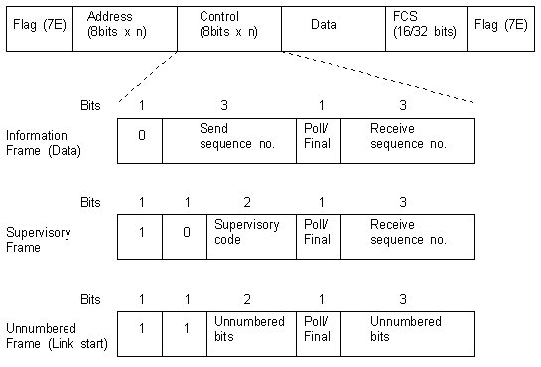
HDLC |  |  |  |  |  |  |  |  |  | HDLC (continuación)
FLAG | ADDRESS | CONTROL | INFORMATION | FCS | FLAG
8 bits | 8 bits | 8 / 16 bits | variable | 8 | 8 bits

FLAG | The 8 bit pattern "01111110" which signals the beginning and end of an HDLC frame. If a piece of data within the frame to be transmitted contains a series of 5 or more 1's, the transmitting station must insert a 0 to distinguish this set of 1's in the data from the flags at the beginning and end of the frame. This technique of inserting bits is called bit-stuffing. These bits are detected and removed upon receipt. If a pattern of five 1's is followed by a 1 and then a 0, it marks the end of the frame. If a pattern of five ones is followed by two more 1's, it is a signal from the transmitting station to abort.

ADDRESS | The address field always contains the address of a secondary station. When the primary station transmits, it is the receiving secondary station's address, if it is a secondary responding, it is it's own address. This field is only populated for Unbalanced connections, it is otherwise empty for point-to-point (Balanced) links.

CONTROL | The format of the control field varies with the data it contains. There are three categories of HDLC frames:
 | Information (I-frame) - Carries data
 | Supervisory (S-frame) - Carries commands and responses
 | Unnumbered (U-frame) - Carries additional command sequences

 |  |  |  |  |  | Extended HDLC control fields
 |  |  |  |  |  | 15 | 14 | 13 | 12 | 11 | 10 | 9 | 8 | 7 | 6 | 5 | 4 | 3 | 2 | 1 | 0
 |  |  |  |  |  | N(R) |  |  |  |  |  |  | P/F | N(S) |  |  |  |  |  |  | 0 | Extended I-frame
 |  |  |  |  |  | Receive sequence no. |  |  |  |  |  |  |  | Send sequence no.
 |  |  |  |  |  | N(R) |  |  |  |  |  |  | P/F | 0 | 0 | 0 | 0 | type |  | 0 | 1 | Extended S-frame
 |  |  |  |  |  | Receive sequence no.

ATM
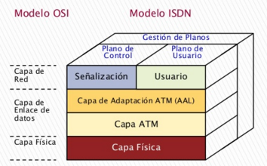
ATM | Estaciones |  |  | Conmutadores
 | UNI |  |  | NNI

 | 0 |  | 8 bits | 0 |  | 8 bits
 | GFC | VPI |  | VPI | VPI
 | VPI | VCI |  | VPI | VCI
 | VCI |  |  | VCI
 | VCI | PTI | CLP | VCI | PTI | CLP
 | HEC |  |  | HEC
 | Carga útil (48 bytes) |  |  | Carga útil (48 bytes)

 | • GFC (Generic Flow Control): Regula la introducción de celdas a la red.
 | • VPI (Virtual Path Identifier): Indicar la ruta de destino o final de la célula.
 | • VCI (Virtual Channel Identifier): Para encaminar desde y hacia el usuario final
 | • PTI (Payload Type Identifier):
 | o Primer bit: 0=Datos Usuario; 1=Info
 | o Segundo bit: 0=No Congestión; 1=Congestión
 | o Tercer bit: 0=Intermedio; 1=fin.
 | • CLP (Cell Loss Priority): Indica nivel de prioridad de la celda. 0=alta, 1=puede descartar la celda cuando la red ATM esta congestionada.
 | • HEC (Header Error Check): Detección de error, menos la de usuario, y corregir errores simples

